과제
Report

 | 과제 개요 : 여러분 조직은 최근 'ABC 프로그램'이라는 다양성 채용 계획을 수행하였다. 여러분은 계획의 상대적인 성공여부를 이해하는 것에 관심이 있다. 관련 데이터를 보여주는 데이터와 슬라이드를 보고 다음 질문을 완성하라.
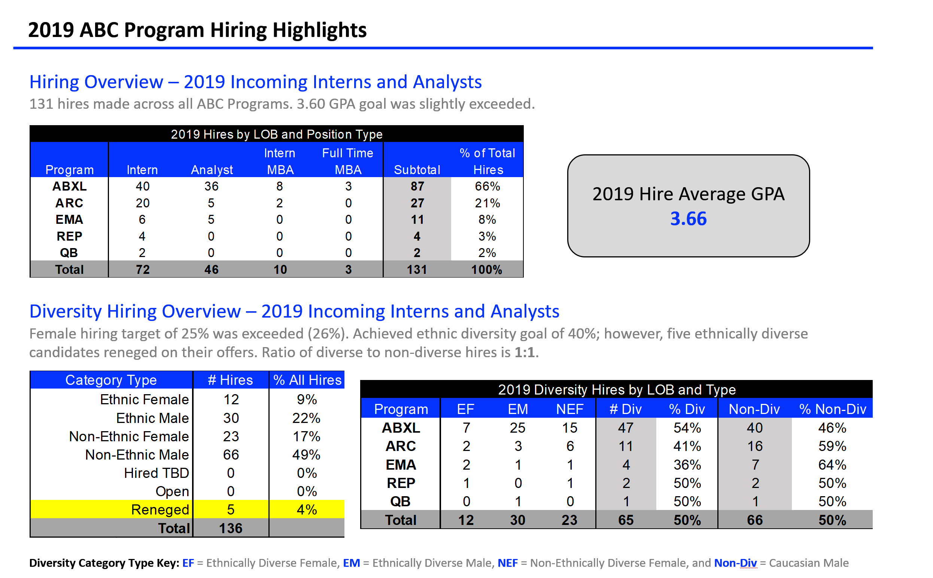
 | 2019 ABC 프로그램 채용 하이라이트

 | LOB 및 직종 유형별 2019 채용 추이
 | 프로그램 | 인턴 | 분석자 | 인턴 MBA | 정규직 MBA | 소계 | 전체 채용 중 %
 | ABXL | 40 | 36 | 8 | 3 | 87 | 66%
 | ARC | 20 | 5 | 2 | 0 | 27 | 21%
 | EMA | 6 | 5 | 0 | 0 | 11 | 8%
 | REP | 4 | 0 | 0 | 0 | 4 | 3%
 | QB | 2 | 0 | 0 | 0 | 2 | 2%
 | 합계 | 72 | 46 | 10 | 3 | 131 | 100%

 | 카테고리 유형 |  | 채용자 수 | 전체 채용 % |  |  | 2019 LOB 및 유형별 다양성 채용
 |  | 이민족 여성 | 12 | 9% |  |  | 프로그램 | EF | EM | NEF | # Div | % Div | Non-Div | % Non-Div
 |  | 이민족 남성 | 30 | 22% |  |  | ABXL | 7 | 25 | 15 | 47 | 54% | 40 | 46%
 |  | 인종과는 무관한 여성 | 23 | 17% |  |  | ARC | 2 | 3 | 6 | 11 | 41% | 16 | 59%
 |  | 인공과는 무관한 남성 | 66 | 49% |  |  | EMA | 2 | 1 | 1 | 4 | 36% | 7 | 64%
 |  | 고용 TED | 0 | 0% |  |  | REP | 1 | 0 | 1 | 2 | 50% | 2 | 50%
 |  | 공석 | 0 | 0% |  |  | QB | 0 | 1 | 0 | 1 | 50% | 1 | 50%
 |  | 취소 | 5 | 4% |  |  | 합계 | 12 | 30 | 23 | 65 | 50% | 66 | 50%
 |  | 합계 | 136

 | 다양성 카테고리 EF = 인종적 다양성 여성, EM = 인종적 다양성 남성, NEF = 인종과는 무관한 여성, Non-Div = 백인 남성

 | 차트 정보를 통한 의사결정자 및 고객에서 이야기 하고 싶은 내용

 | - 고용개요 : 2019 신입인턴 및 분석자
 | : 131명이 ABC 프로그램으로 채용이 되었으며 3.60 GPA 목표를 조금 초과했다.

 | - 다양성 채용 개요 : 2019 신입 인턴 및 분석자
 | : 여성 채용 목표인 25%는 초과(26%)했다.
 | : 인종 다양성 목표인 40%도 달성했다.
 | : 하지만, 5명의 인종적 다양성 후보자는 요청으로 채용이 취소 되었다.
 | : 다양성 대 비다양성 채용 비율은 1:1이다.

 | 과제를 통해 해결해야 하는 질문

 | 질문 1. 슬라이드를 어떻게 생각하는가?
 | 질문 2. 적절하지 않는 점은 무엇인가?
 | 질문 3. 주요핵심 사항은 무엇인가? 이것은 성공스토리인가 아니면 행동하길 요청하는것인가? 데이터를 제시한다면 초첨을 맞출 포인트를 한두 문장으로 설명하시오.
 | 질문 4. 데이터를 제시해야 할 필요성이 있고, 테이블 형태로 만들어야 한다. 질문 3에서 만든 중요 사항에 초점을 맞추려면 데이터가 제시된 방법에 개선할 점이 있는가? 활용할 테이블과 직접적인 관심을 어디에 둘것인지 세부사항을 기존의 자료를 이용해 재 작성하시오.
 | 질문 5. 자유롭게 바꿀수 있다고 가정하고 데이터를 어떻게 제시할 것인가? ABC 프로그램의 다양성 채용에 대한 데이터 기반의 스토리를 어떻게 말할 것인가? 여러분이 계획한 접근 방법을 요약하고 선택한 툴로 가장 적절하다고 생각하는 자료를 만들어보시오.

